Hoja1
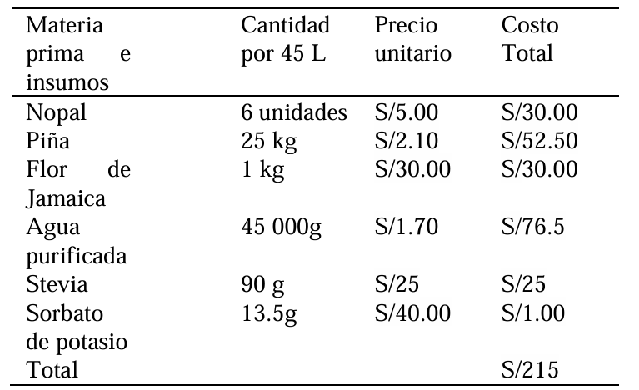

 | Inversion inicial = |  |  | 400

Flujo de egresos |  |  | Flujo de ingresos |  | Flujo efectivo neto |  | Negocio |  | Tasa de descuento (K) |  | 10%
Semestres | Egreso |  | Semestres | Ingreso | Semestres | Efectivo neto | Semestre | F. caja
1 | 375 |  | 1 | 410 | 1 | 35 | 0 | -S/ 400.00 |  | TIR | > | K
2 | 400 |  | 2 | 450 | 2 | 50 | 1 | S/ 35.00 |  | 12% | > | 10%
3 | 450 |  | 3 | 520 | 3 | 70 | 2 | S/ 50.00
4 | 480 |  | 4 | 600 | 4 | 120 | 3 | S/ 70.00
 |  |  |  |  |  |  | 4 | S/ 120.00 | TIR | 12% |  | Rentable

 |  |  |  |  |  |  |  |  | Van | S/ 207.69 |  | Ganancia

Materia prima e insumos |  | Cantidad por 45 L | Precio unitario | Costo Total
Nopal |  | 6 unidades | S/ 5.00 | S/ 30.00
Piña |  | 25 kg | S/ 2.10 | S/ 52.50
Flor de Jamaica |  | 1 kg | S/ 30.00 | S/ 30.00
Agua purificada |  | 45 000g | S/ 1.70 | S/ 76.50
Stevia |  | 90 g | S/ 25 | S/ 25
Sorbato de potasio |  | 13.5 g | S/ 1.00 | S/ 40.00
Botellas |  |  | S/ 1.50 | S/ 75.00
Etiquetas |  |  | S/ 1.00 | S/ 45.00
Total |  |  | S/ 67.30 | S/ 374.00

